Defect Report - Template
Title | Crear Cuenta: Te deja crear cuenta aunque el mail este vacio.

Description / Overview | A la hora de completar los campos para poder crear una cuenta, dejamos el campo vacio del mail.

Reproduction Steps | 1- Navegamos en la Pagina
 | 2- Campo incompleto en el formulario (Email= null or invalid sintax)
 | 3- Click Register

Expected Behavior | Muestre mensaje de que no se puede crear una cuenta sin haber ingresado un mail.

Actual Behavior | La pagina te deja crear una cuenta sin un mail.
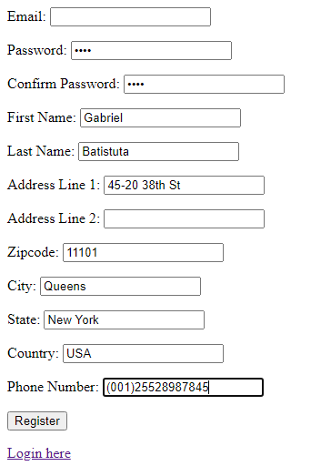
Incidence / Severity / Probability of reproduction | Critical severity - La funcion de crear usuario funciona incorrectamente.
 | 100% reproduction rate

Story and Acceptance Criteria affected | Affected User Story: TC-PE16

Browsers tested | Google Chrome, v107

Environment | QA environment, http://127.0.0.1:5000

Notes

